关系图
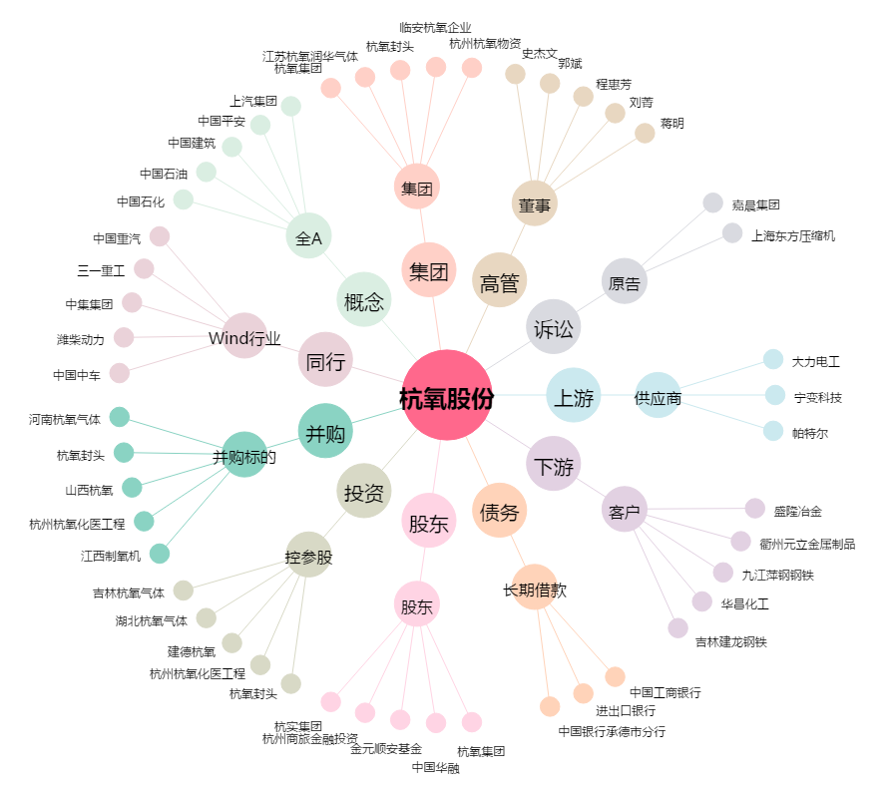
杭氧股份[002430.SZ] - 关系概览图

